A completer GLOBAL
 |  |  | CHAMBRES AU CHÂTEAU
 |  |  |  |  |  | DATE :

LISTE DES CHAMBRES |  | Chambre D - 1er Etage | Chambre E - 1er Etage | Suite B - 1er Etage | Chambre K - 2e Etage | Chambre M - 2e Etage | Chambre O - 2e Etage | Chambre RDC - rdc
 | CHAMBRE POUR | Lit double: | Lit double: | Lit double: | 2 lits simples: | Lit double: | Lit double: | 2 Lits simples :
 | 2 PERSONNES

 |  |  |  |  |  |  |  | Lit double supplémentaire :

 | JOUR | S | S | S | S | S | S | S
 | JOUR : par exemple mettre V + S pour Vendredi et Samedi
 |  |  |  | Les arrivées doivent se faire après 14h00 et les départ avant 12H00. Possibilité d'un early-check-in
 |  | Chambre I - 1er Etage
 | CHAMBRE POUR | Lit double:
 | 3 PERSONNES |  |  | Légende : | Rez-de-Chaussée
 |  |  |  |  | 1er Etage | De la chambre A à I
 |  |  |  |  | 2e Etage | De la chambre J à M | 2e Etage | chambres O et P
 |  | Lit simple: |  |  | lit supplémentaire |  |  | Accès direct

 | JOUR | S
 |  |  |  |  |  |  | GITE DES LOGES
 |  | Chambre A - 1er Etage | Chambre L - 2e Etage | Chambre J - 2e Etage | Suite P - 2e Etage |  | Gite des loges |  |  | JOUR
 | CHAMBRE POUR | Lit double: | Lit double: | Lit double: | Chambre 1 : 1 Lit double: |  | Chambre 1 |  |  | S
 | 4 PERSONNES |  |  |  |  |  | Chambre 2 |  |  | S
 |  |  |  |  |  |  | Chambre 3 |  |  | S
 |  |  |  |  |  |  | Chambre 4 |  |  | S
 |  | 2 Lits simples: | 2 Lits simples: | 2 Lits simples: | Chambre 2 : 2 Lits simples: |  | Chambre 5 |  |  | S
 |  |  |  |  |  |  | Chambre 6 |  |  | S

 | JOUR | S | S | S | S |  | CHATEAUBUS
 |  |  |  |  |  |  | Bus | lit double | Lits simples | JOUR
 |  | SUITE Henry - 1er Etage |  | SUITE DES LOGES - Loges |  |  | Bus 1 (2 places) |  |  | S
 | SUITE Henry IV | Lit double: |  | Lit double: |  |  | Bus 2 (4 places) |  |  | S
 | 2 PERSONNES |  |  |  |  |  | Bus 2 (4 places) |  |  | S
 | (1er étage) |  |  | Lit 120 supplémentaire :

 | JOUR | S | JOUR | S
 | maj 27/3/2024 |  |  | Se situe au dessus de la salle de réception

Ne pas completer - Bus n°1 (2)
 | CHATEAUBUS n°1 (2 places)

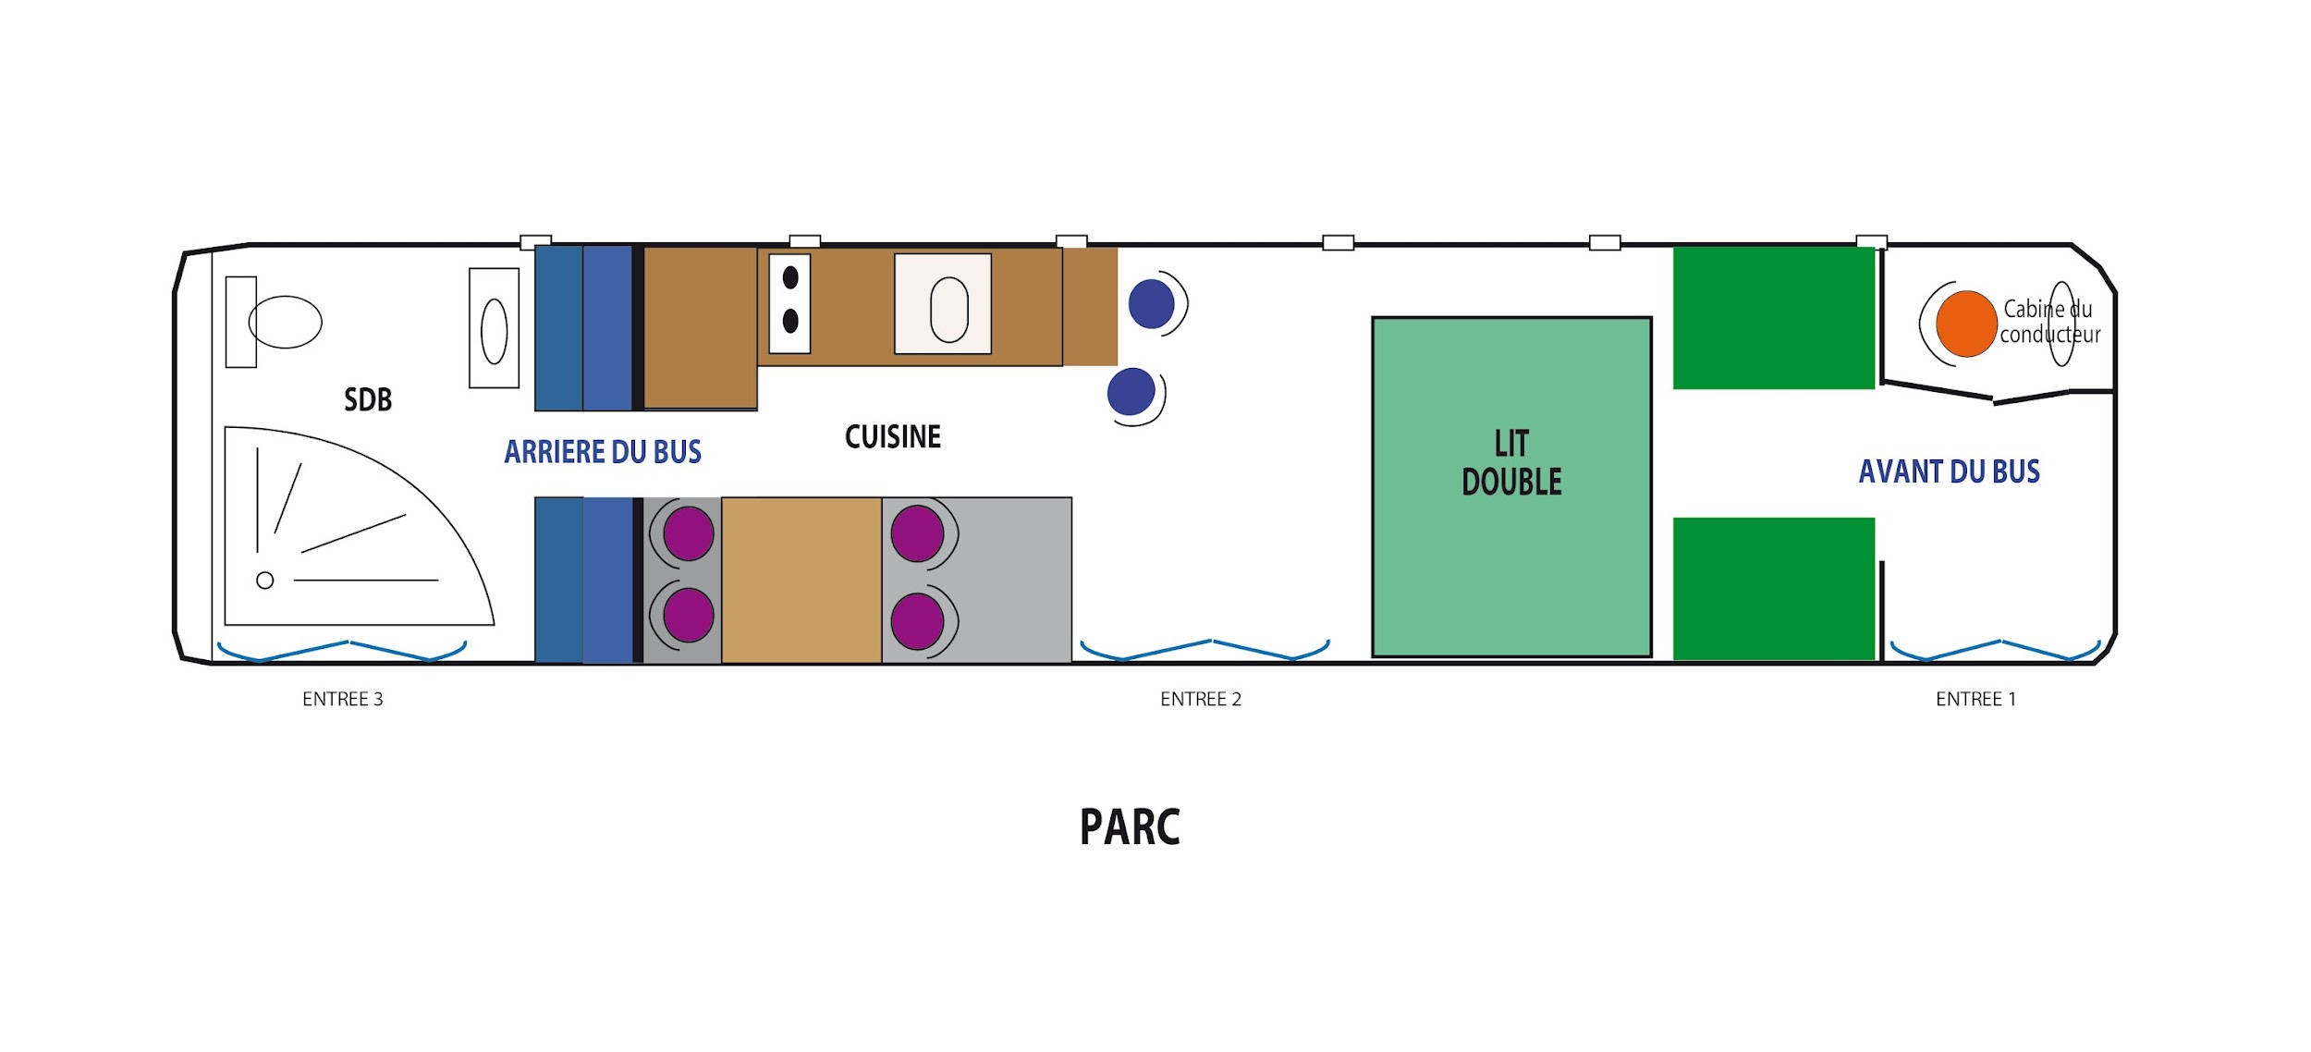

 | Lit Double :
 | 0
JOUR | S

Ne pas completer -Bus n°2 (4 p)
 | CHATEAUBUS n°2 (4 places)

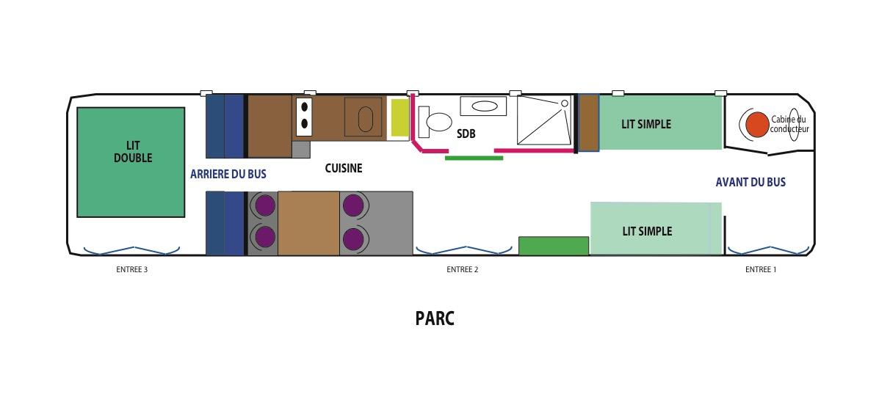

 | Lit Double : | Lits simples :
 | 0 | 0
JOUR | S

